Scan 2 FTP
特别提醒：测试FTP,SFTP项目都需要搭建服务器，可使用10.244.4.169这个服务器，用户名密码都为：scantest

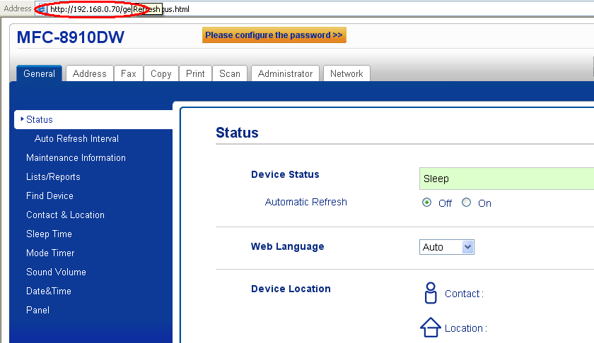

在浏览器地址栏中输入打印机上显示的IP地址

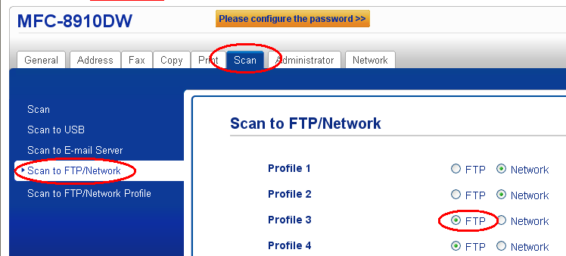

在选项中选择FTP选项并SUBMIT

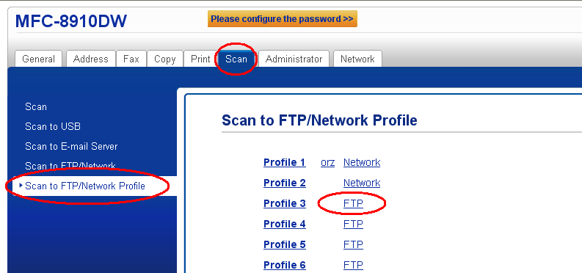

点击这里的FTP选选项进行设置

Profile Name:任意字符（长度不超过15个）
Host Address: 主机地址。在这里输入FTP服务器的地址。一般为10.244.x.x格式。
UerName:有权限登录FTP的帐户名，即FTP服务器所在电脑的用户名。
Password & Retype Password:输入帐户对应的密码然后再次进行确认。
Store Directory:存储在FTP服务的位置。
Host Address为10.244.x.x的IP：
①什么都不输入。（此时，扫描后的文档保存在FTP服务器的根目录下面）
②输入“xxx”。(xxx为文件夹名称，需先在FTP的根目录下建立一个名为“xxx”的文件夹，然后就可以把文件扫描到该文件夹中。）
File Name:在9个可以选择的项目中任意选择。
Quality:打印质量
File Type:文件类型
File Size:文件大小
Passive Mode:被动模式(不用进行设置,默认)
Port Number:端口号码(不用进行设置,默认)
设置完成后Submit即可

Scan 2 SFTP
在浏览器地址栏中输入打印机上显示的IP地址

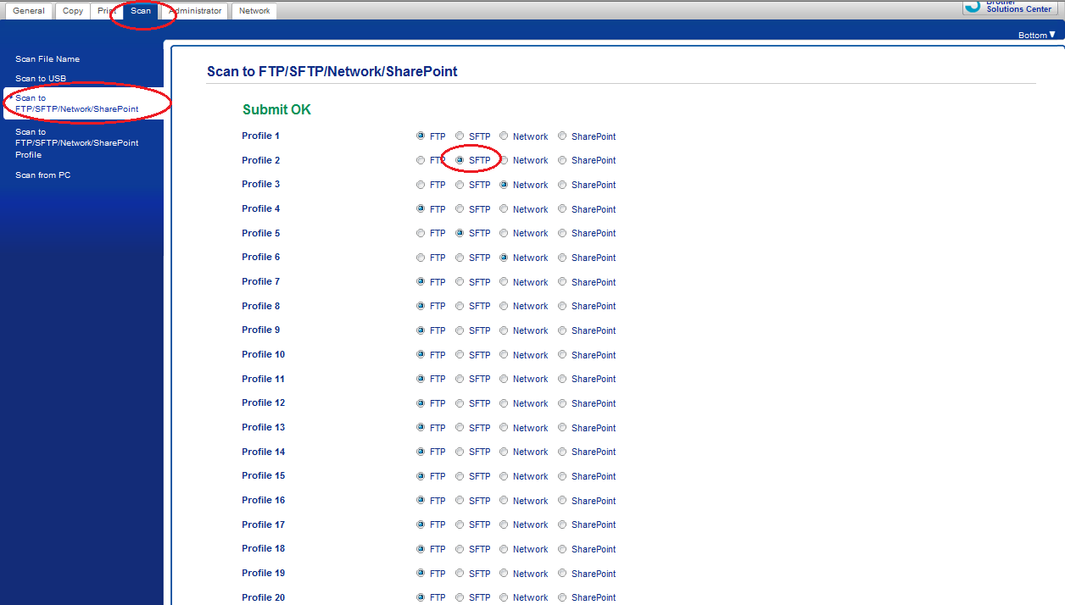

在选项中选择SFTP选项并SUBMIT

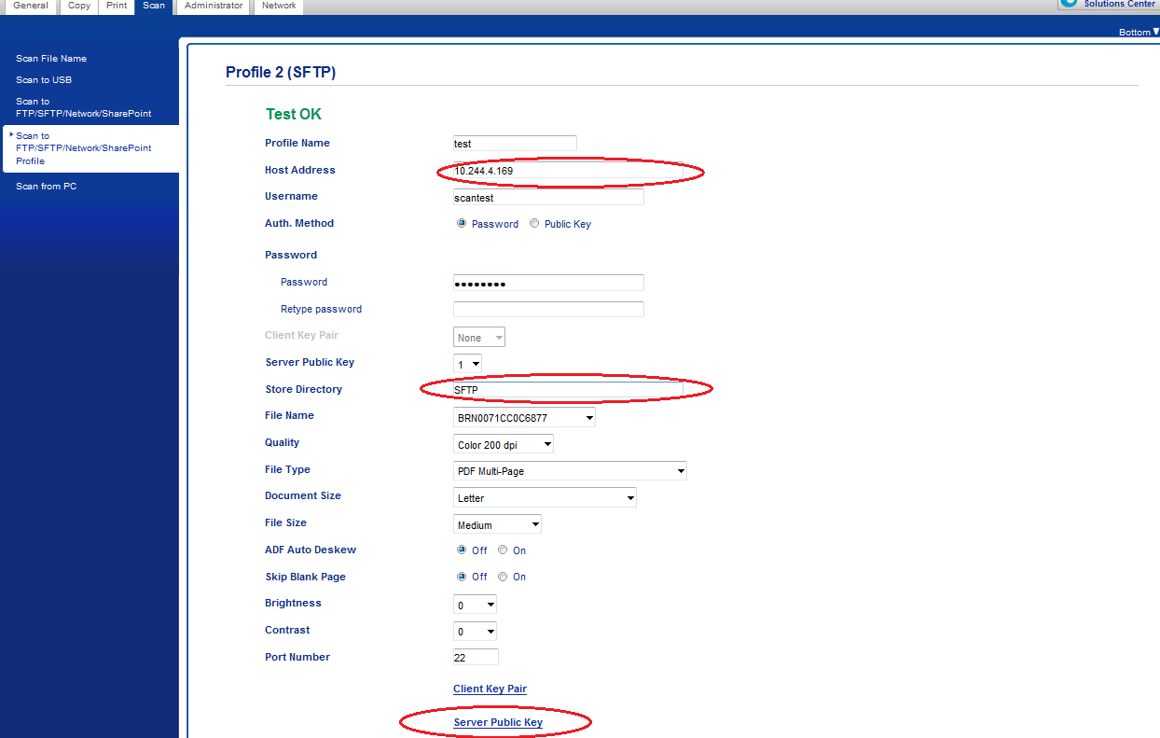

打开SFTP进行设置
Profile Name:任意字符（长度不超过15个）。
Host Address: 主机地址。在这里输入SFTP服务器的地址。一般为10.244.x.x格式。
UerName:有权限登录SFTP的帐户名，即SFTP服务器所在电脑的用户名。
Password & Retype Password:输入帐户对应的密码然后再次进行确认。
Store Directory:存储在SFTP服务的位置。
注意：SFTP服务器中创建的文件夹并不会在FTP服务器上显示，需要到电脑端创建SFTP文件夹。
(SFTP服务器文件夹所在地址：C:\\user\BvSsh_VirtualUsers\SFTP),其中BvSsh_VirtualUsers为根目录，SFTP为根目录下创建的文件夹
①什么都不输入。（此时，扫描后的文档保存在SFTP服务器的根目录下面。）
②输入“xxx”。(xxx为文件夹名称，需先在SFTP的根目录下建立一个名为“xxx”的文件夹，然后就可以把文件扫描到该文件夹中。）
File Name:在可以选择的项目中任意选择。
Quality:打印质量
File Type:文件类型
Document Size：默认即可
File Size:文件大小
server public key：服务器公共秘钥，见下图
其余项默认即可

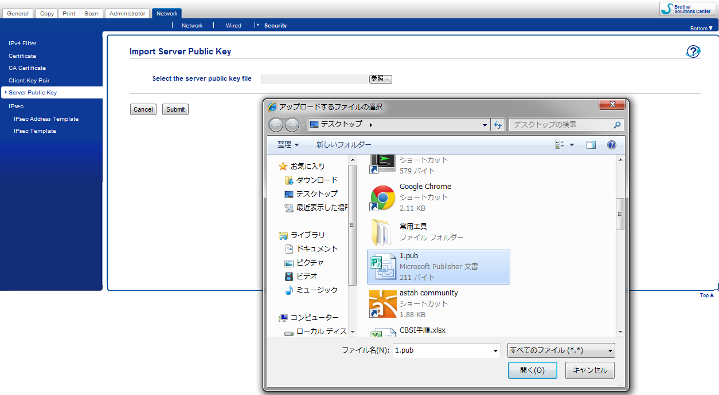

服务器公共秘钥需要在SFTP服务器所在的电脑上获取

Scan 2 NW
首先，在C盘根目录下创建一个共享文件夹（eg：Test123）

在浏览器地址栏中输入打印机上显示的IP地址

在选项中选择NW选项并SUBMIT

打开NW进行设置
Profile Name:任意字符（长度不超过15个）。
Network Folder Path: 主机根目录下共享文件夹的地址
File Name:在可以选择的项目中任意选择。
Quality:打印质量
File Type:文件类型
Document Size：默认即可
File Size:文件大小
下面几项默认
Auth.Method:选择Auto，Kerberos需要另外搭建服务器
UerName:共享文件夹所在电脑的用户名 Password & Retype Password:输入帐户对应的密码然后再次进行确认。
设置完成后Submit。

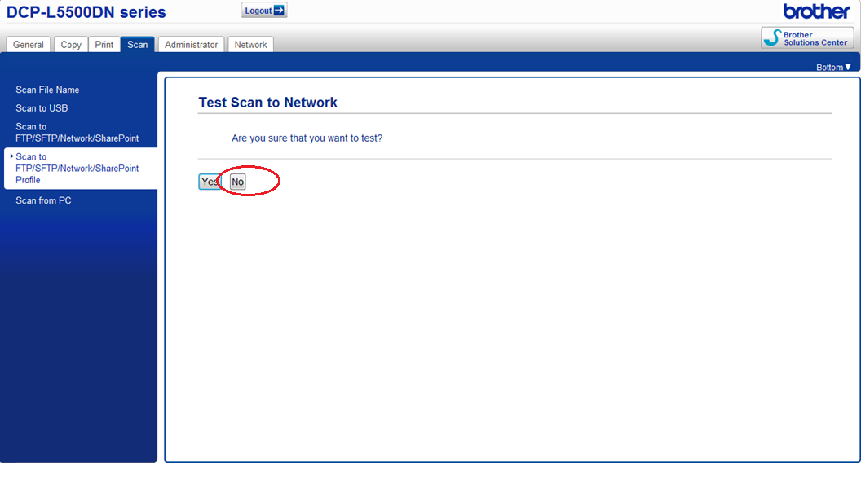

特别注意！Network中此项存在问题，要选择No，就设置成功了

选择了YES会出现图中所示的错误，暂无解决方法

scan 2 E-mail
在浏览器地址栏中输入打印机上显示的IP地址

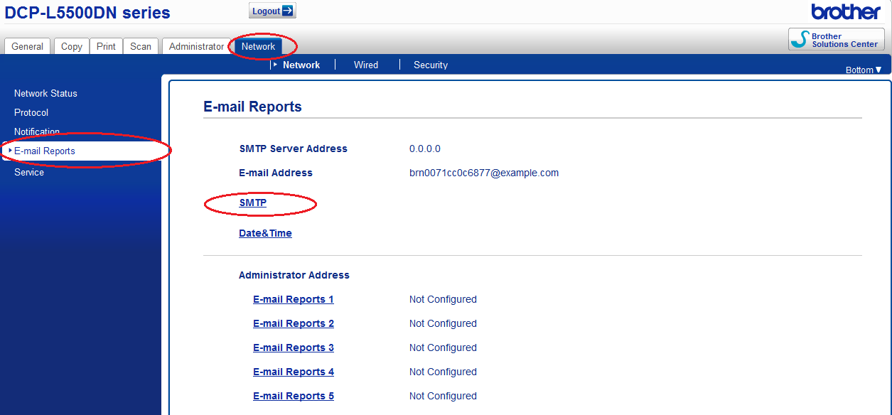

打开SMTP进行设置

Server Address：服务器地址，默认使用图中地址。
SMTP-AUTH Account Name：outlook账号或者随意设置
SMTP-AUTH Account Password：outlook密码或者随意设置。
Device E-mail Address：设备邮箱地址，默认即可，也可以自己设置。
其余默认即可，然后submit

Destination E-mail Address：目的邮箱地址，填自己的邮箱即可

